Comanda
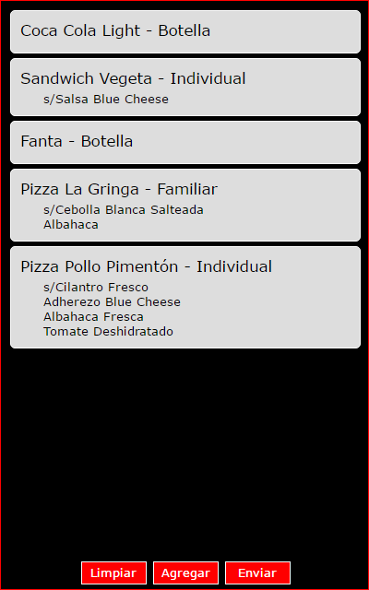
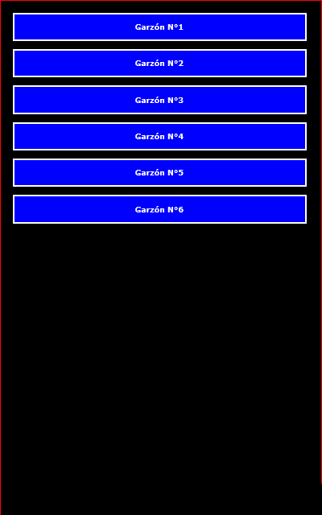
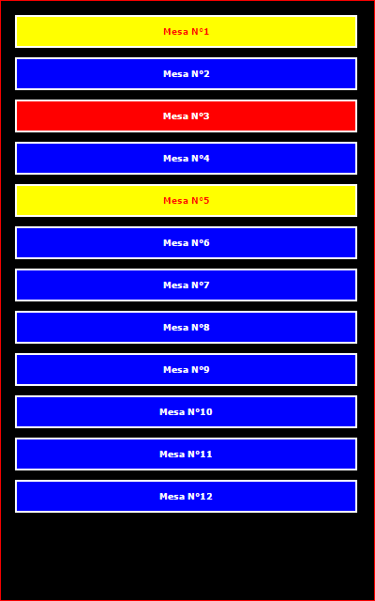
Comanda (Tablet) |  |  |  | Garzón | Mesa
Pantalla |  | Botón | Descripción
1 | Garzón | :: Seleccionar :: | Seleccionar garzón desde listado
2 | Mesa | :: Seleccionar :: | Seleccionar mesa desde listado
3 | Pedido | Limpiar | Nueva comanda, elimina la que se está redactando
 |  | Agregar | Despliega pantalla de pedido para agregar un nuevo producto
 |  | Eliminar | Elimina comanda actual (el cliente se fue, arrepintió, etc.)
 |  | Enviar | Envía la comanda a elaboración
4 | Producto | Limpiar | Limpia datos de producto actual para seleccionar otro
 |  | Agregar | Agrega producto a la comanda
 |  | 1/2 Pizza | Misma funcionalidad de "Agregar" pero para 1/2 pizza
 |  | Eliminar | Elimina item seleccionado
 |  | Ver | Ver comanda, sirve para revisar el pedido hasta el momento

 | Mesa disponible
 | Mesa atendida
 | Mesa solicitando cuenta

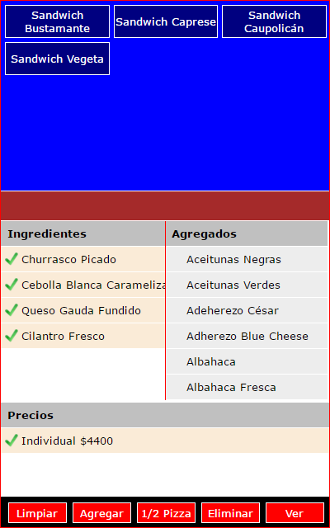
 |  |  |  | Pedido | Producto

